基本玩法
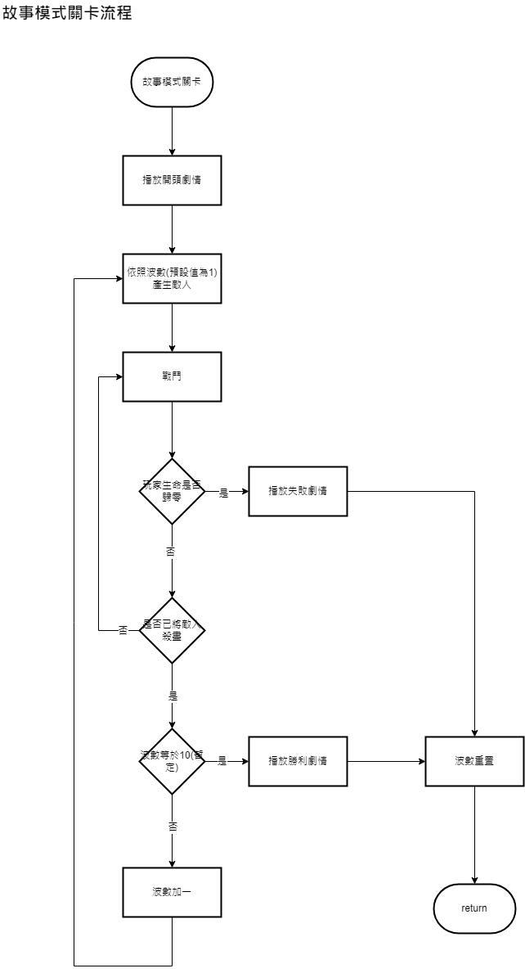
基本玩法
故事模式
。遊戲在同一個場地進行
。共有10波敵人(暫定)，將這波的敵人殺完會產生下一波敵人，敵人會愈來愈強
。敵人會從地圖最左與最右兩側陸續出現，並往中央移動
。遊戲結束會結算分數

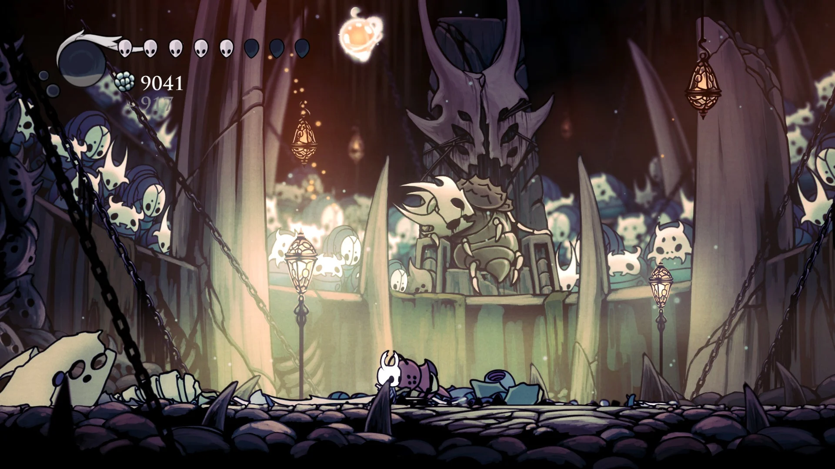
類似空洞騎士愚人鬥獸場：

挑戰模式
。限時10分鐘(暫定)，時限一到戰鬥結束，開始結算
。共有20波敵人(暫定)，理想上種類會比故事模式還多
。遊戲在同一個場地進行
。敵人會從地圖最左與最右兩側陸續出現，並往中央移動
。遊戲結束會結算分數

流程圖參考：
https://app.diagrams.net/#G198RaeA3XA_b2Xfwl_2D2yFxYfitIzsvj

需求
功能
功能名稱 | 功能敘述 | 備註 | 參考資料
產生敵人 | 依照波數產生敵人 | 從最左或最右側陸續出現
流程控制 | 敵人被清場後，波數+1。波數>20，遊戲結束 | 挑戰模式中，時限到遊戲也會結束
計時器 | 紀錄戰鬥進行多久

數值
名稱 | 數據區間 | 備註
波數 | int | 紀錄現在是第幾波
總波數 | int | 通關總共有幾波
計時 | float | 記錄戰鬥進行多久

第一隻敵人
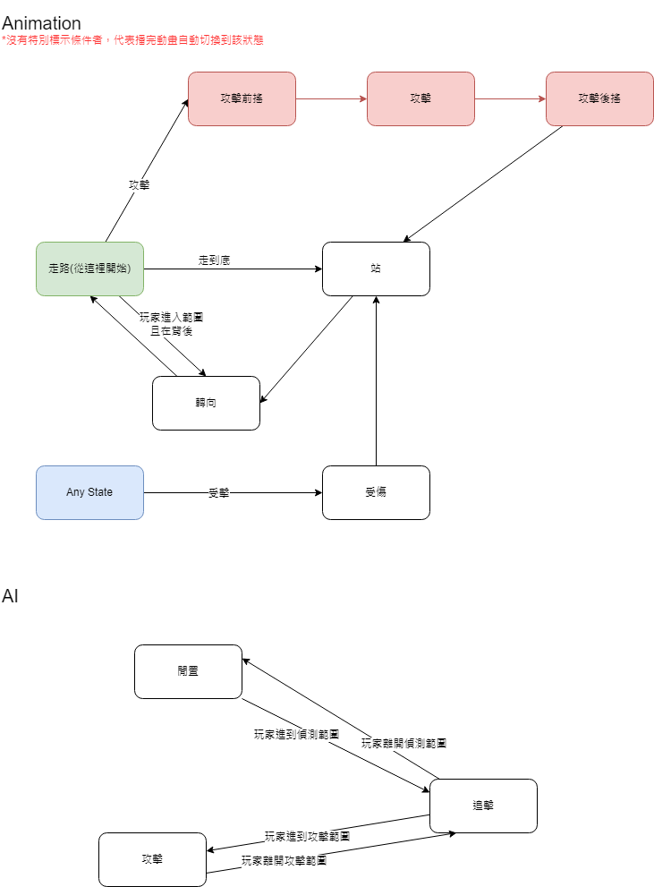
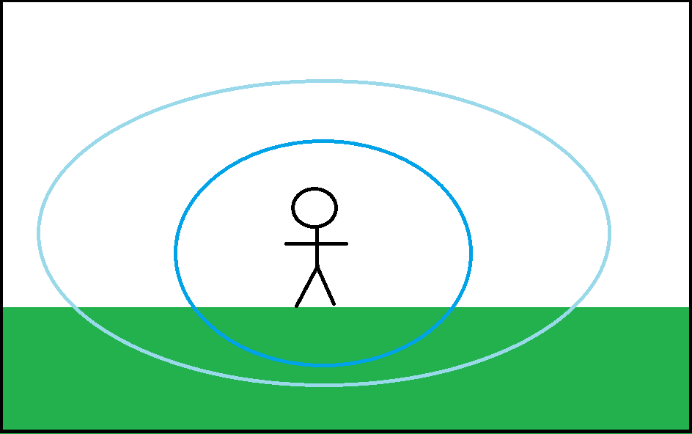
第一隻敵人
綿羊士兵 |  | 狀態機示意圖 | 偵測距離示意圖
最基本的小兵，移動速度與攻擊速度都是中等。

基本素質 | 各項數值的參考
攻擊力 | 低
血量 | 低
護盾 | 0
攻擊速度 | 中等
移動速度 | 中等
可抓拋比率 | 100%
硬直時間 | 中等 |  | 淺藍區域：偵測區域
 |  |  | 深藍區域：攻擊區域
動作
走路 | 水平方向的移動
攻擊 | 播放攻擊動畫與特效
站 | 停在原地呼吸
轉向 | X軸方向左右對調
受傷 | 硬直
倒地 | 硬直，不能被攻擊

AI狀態機
閒置 | 隨機向左向右走一段距離，停下來左顧右盼後轉向
追擊 | 玩家進入偵查範圍，朝玩家的方向移動
攻擊 | 玩家進入攻擊範圍，開始攻擊

需求
功能
功能名稱 | 功能敘述 | 備註 | 參考資料
走路 | 水平方向的移動
攻擊 | 播放攻擊動畫與特效
站 | 停在原地呼吸
轉向 | X軸方向左右對調
受傷 | 硬直 | 再次受到攻擊會刷新硬直
AI狀態機

數值
名稱 | 數據區間 | 備註

場景與攝影機
場景
場景的部分主要是和美術搭配，完成背景的搭建。
*詳細需求等和美術一起討論後再來列

。前後景深的視差效果
。中、遠景的動態
。空氣中漂浮的粒子特效

攝影機
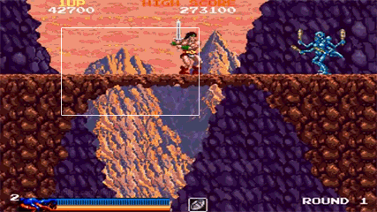

Camera window

需求
功能
功能名稱 | 功能敘述 | 備註 | 參考資料
攝影機捲動 | 當玩家推動camera window會讓攝影機移動

數值
名稱 | 數據區間 | 備註

戰鬥介面
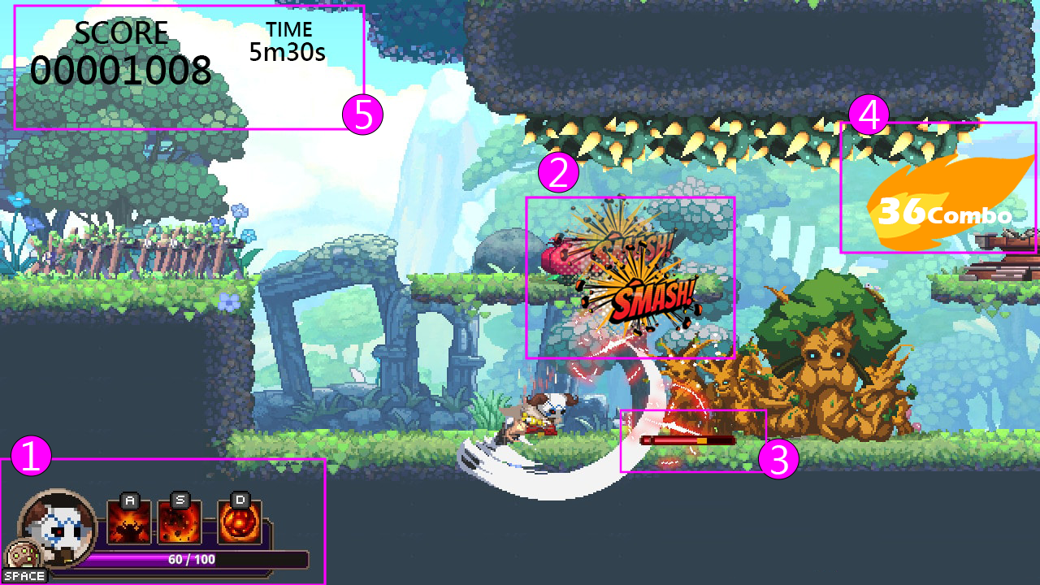
介面
 | 戰鬥介面示意圖：

 | 1.左下角放玩家頭像、血條、狀態
 | 2. 用漫畫的打擊字取代傷害數字
 | 3. 敵人血條
 | 4.連擊數：一定次數後會起火
 | 5. 分數、時間

 | 1-1血條效果：
 | 受到傷害前

 | 被打到時紅色即時顯示傷害量

 | 紅色會慢慢後退

 | 退到現在血量為止

 | 1-2 頭像
 | 跟著剩餘血量顯示不同的動畫
 | 例如：血量50-100%神采奕奕的呼吸、30-50%咬牙、30%以下流汗喘息

 | 1-3 狀態(三級製作目標)
 | 顯示玩家身上的狀態
 | 有狀態的時候才會顯示，無狀態時會隱藏
 | 滑鼠hover時，顯示tooltip，告訴玩家這個狀態的功能

 | 2-1 傷害文字：
 | 每一段有不同文字(踩到敵人頭上也有相對應的)
 | 類似血咒之城的三剎斬：
 | https://youtu.be/ozvF5_R1DDI?t=345
 | 文字動畫結束會慢慢淡出

 | 3-1 敵人血條：
 | 被打到才會出現，3秒(暫定)左右消失。如果再打一次就刷新3秒
 | 跟玩家的血條效果一樣
 | 跟隨敵人
 | 顯示可拋擲範圍：
 | 當血量低到綠色範圍內時，可拋擲

 | 4-1 連擊數：
 | 當連擊數>2開始顯示
 | 跳數字的時候震動
 | 目前規劃： 。10連-橘色火焰 。30連-紅色火焰 。50連-藍色火焰 。100連-金色火焰

 | 5-1 分數：
 | 類似街機遊戲的記分板
 | 即時計算擊破數與連擊數的分數，詳見分數計算分頁

 | 5-2 計時器：
 | 挑戰模式中才會出現
 | 倒數計時
 | X m X s表示剩餘幾分幾秒
 | 倒數一分鐘(暫定)時字體會變紅

需求
功能
功能名稱 | 功能敘述 | 備註 | 參考資料
血條更新 | 依照實際受到的傷害，與血量更新UI顯示
播放頭像動畫 | 依照血量播放對應的頭像動畫
狀態 | 顯示現在玩家身上的狀態
傷害文字 | 依據對應的段數撥放出文字特效動畫 |  | https://youtu.be/ozvF5_R1DDI?t=345
敵人血條 | 被打到才會出現，3秒(暫定)左右消失。如果再打一次就刷新3秒
連擊數 | 顯示連擊數與其特效
分數 | 依照現在的計分即時顯示於UI上
計時器 | (挑戰模式)依照現在剩餘時間顯示於UI上

數值
名稱 | 數據區間 | 備註
血條倒退速度 | float | 參考上述血條效果中的紅色
幾連擊會有動畫 | int
計時器變紅 | float | 剩餘幾秒，計時器字體會變紅
狀態的功能 | string | 每個狀態的提示

系統
系統
系統流程圖： | https://app.diagrams.net/#G198RaeA3XA_b2Xfwl_2D2yFxYfitIzsvj
紅框表示三級以後的製作目標，紅字為新增的內容

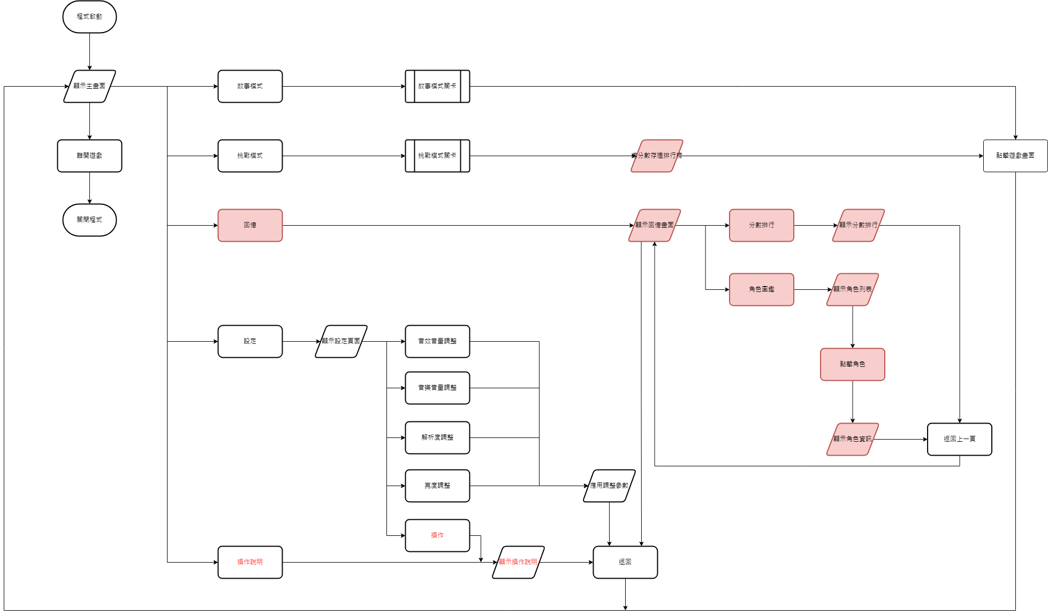

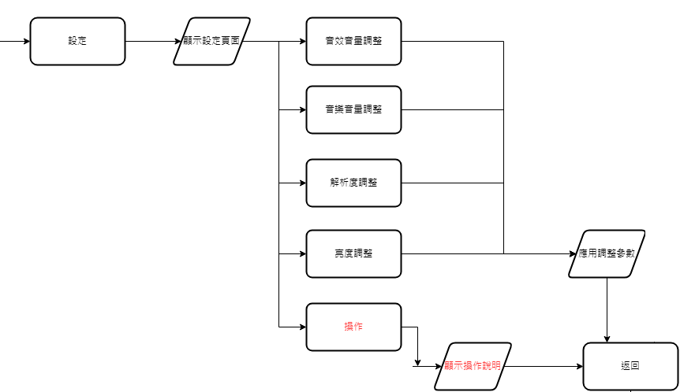
in-game選單：

需求
功能
功能名稱 | 功能敘述 | 備註 | 參考資料
切換場景
應用調整參數
打開in-game menu

數值
名稱 | 數據區間 | 備註

